상품제안서
팝업포켓 확장형 보스턴백 여행가방 | 상품코드: S46791

 |  |  |  |  |  |  | 02-713-8555 | www.synergygift.co.kr
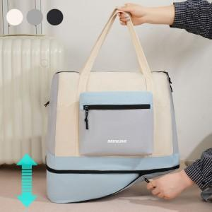 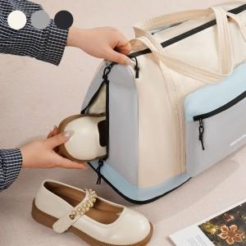 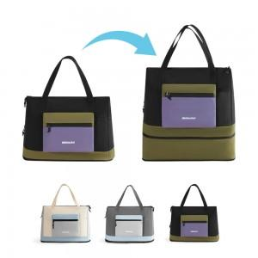

【상세/제작정보】

【인쇄/포장옵션】 | 실크, 풀칼라 / 포장지포장

【공급단가】 | 수량 | 30~ | 100~ | 500~ | 1,000~ | 3,000~
*VAT별도 | 단가 | 12,740원 | 12,050원 | 11,460원 | 11,170원 | 10,970원

【상품 URL】 | https://www.synergygift.co.kr:443/src/goods_detail.php?gdno=46791

